４．JSFの基礎
Section １ |  |  |  | JSFの仕組み

1 | JSFはコンポーネント駆動型のフレームワーク

 | テキストボックス、ボタンなどのコンポーネントとEL式を介して連携できるため、
 | JSFはコンポーネント駆動型のフレームワークといわれています。

2 | JSFはMVCフレームワークでもある。

 | モデル |  |  |  | バッキングBean
 | ビュー |  |  |  | Facelets
 | コントローラ |  |  |  | FacesServlet

 | ○FacesServlet

 |  | FacesServletの目的は、EL式でのバインドを実行することです。
 |  | そのため、FacesServletはブラウザに送信したWebページのツリー情報をサーバ側に作成しています。
 |  | これをコンポーネントツリーといいます。

 |  | 1 | ブラウザからのリクエストがあると、その内容をコンポーネントツリーの該当する箇所に埋め込みます。
 |  |  | この操作によってサーバ側でもWeb画面を再現しています。

 |  | 2 | コンポーネントツリーを設定した後に、値のチェックなどを行います。

 |  | 3 | コンポーネントツリーの情報をバッキングBeanの各フィールドにセットします。

 |  | 4 | 押されたボタンなどのアクションを実行します。

 | ○コンポーネントツリー

 |  | Faceletsには、タグと1対1で対応するJavaクラスがあります。

 |  | 例 | h:inputText |  |  |  |  |  | HtmlInputTextクラス
 |  |  | h:commandButton |  |  |  |  |  | HtmlCommandButtonクラス
 |  |  |  |  |  |  |  |  | 参 | これらのクラスは、javax.faces.component.htmlパッケージにある。

 | ○レンダリング

 |  | Faceletsは、コンポーネントツリーからHTMLファイルを作成して、クライアント（ブラウザ）に送信します。
 |  | このような変換のことをレンダリングという。

 |  | 例：レンダリングされたHTMLソース
 |  | <?xml version='1.0' encoding='UTF-8' ?>
 |  | <!DOCTYPE html>
 |  | <html xmlns="http://www.w3.org/1999/xhtml">
 |  | <head id="j_idt2">
 |  |  | <title>書籍データの作成</title>
 |  | </head>
 |  | <body>
 |  |  | <h1>書籍データの作成</h1>
 |  |  |  | <form id="j_idt6" name="j_idt6" method="post" action="/ex01/faces/index.xhtml" enctype="application/x-www-form-urlencoded">
 |  |  |  | <input type="hidden" name="j_idt6" value="j_idt6" />
 |  |  |  | <label>書籍名:</label><input type="text" name="j_idt6:j_idt9" /><br />
 |  |  |  | <label>著者名:</label><input type="text" name="j_idt6:j_idt13" /><br />
 |  |  |  | <label>価 格:</label><input type="text" name="j_idt6:j_idt17" /><br />
 |  |  |  | <input type="submit" name="j_idt6:j_idt19" value="" />

 |  |  |  | <input type="hidden" name="javax.faces.ViewState" id="j_id1:javax.faces.ViewState:0" value="8153396414034398197:8386714463222332831" autocomplete="off" />
 |  |  |  | </form>
 |  | </body>
 |  | </html>

 |  | レンダリングされた後もコンポーネントツリーとの紐づきが分かる<h:～/>で作成したタグには、
 |  | nameが振られている。

 |  | 参 | form内の子要素は、フォーム名+：+名前という命名ルールになっている。

3 | JSFのライフサイクル

 | FacesServletがリクエストを受け付けてから、ブラウザにレスポンスを返すまでの処理過程をJSFのライフサイクルという。

 | JSFは、マルチスレッドで多数のリクエストをさばいています。 つまり、リクエストを受け付けると、スレッドを１つ生成し、
 | その中でリクエストに対する処理を実行します。 そのため、JSFのライフサイクルとは、スレッド上で実行される一連の
 | 処理になります。

 | 1 | ビューの復元

 |  | FacesContext（現在のリクエストに関するJSFの情報を保持するためのオブジェクト）から、
 |  | コンポーネントツリーを取得する。 これをビューの復元という。

 | 2 | コンポーネントツリーへの入力値の適用

 |  | コンポーネントツリーの中にあるコンポーネントオブジェクトに受信した入力値をセットします。

 | 3 | 入力値の変換と検証

 |  | 入力値は全て文字列なので、文字列をInteger型などへの型変換を行う。 さらに、入力値に条件が
 |  | つけられている場合、値の正当性をチェックする。

 | 4 | モデル値（バッキングBeanの変数値）の更新＝バインド

 |  | コンポーネントツリーの値をバッキングビーンにコピーします。
 |  | 実質的なバインド処理はこの段階で行われる。

 | 5 | アプリケーション（メソッド）の呼び出し

 |  | ビジネスロジックの実行になる。
 |  | メソッドはreturn文で次に表示するJSFページを返す。

 | 6 | レスポンスのレンダリング

 |  | 次に表示するJSFページをレンダリングしてブラウザに返す。

Section ２ |  |  |  | Faceletsタグの概要

1 | Faceletsタグの分類

 | ○JSFのタグライブラリ
 | No | 名前 |  |  |  |  |  | 接頭辞 |  |  | 用途
 | 1 | HTML Componentタグ |  |  |  |  |  | h: |  |  | HTMLタグに対応するFaceletsタグ
 | 2 | Coreタグ |  |  |  |  |  | f: |  |  | HTML Componetタグを補完するタグ
 | 3 | Facelets Templatingタグ |  |  |  |  |  | ui: |  |  | テンプレート作成、カスタムタグ作成
 | 4 | 複合Componentタグ |  |  |  |  |  | composite: |  |  | 複数のHTML Componentタグを１つに合成する
 | 5 | JSTL Coreタグ |  |  |  |  |  | c: |  |  | JSPより継承
 | 6 | JSTL Functionタグ |  |  |  |  |  | fn: |  |  | JSPより継承

 | ○属性につけるネームスペース記号（接頭辞）
 | No | 接頭辞 |  |  | 用途
 | 1 | jsf: |  |  | HTMLタグをFaceletsタグとして扱えるようにする。
 | 2 | p: |  |  | Faceletsタグの中にHTMLタグの属性を書けるようにする。

Section ３ |  |  |  | リソースの管理と利用

1 | 配置場所

 |  |  |  |  |  | resources
 | 1 | JavaScript |  |  |  |  | js |  |  | <h:outputScri;pt library="js" name="main.js" />
 | 2 | CSS |  |  |  |  | css |  |  | <h:outputStylesheet library="css" name="mystyle.css" />
 | 3 | 画像 |  |  |  |  | images |  |  | <h:grahicImage library="images" name="wjava.jpg" />
 |  |  |  |  |  |  |  |  |  |  |  | ※resoucesは決まったフォルダーのためパス指定が不要。
 |  |  |  |  |  |  |  |  |  |  |  | ※resouces配下は、library属性でフォルダーを指定するためパス指定が不要。

2 | リソースのバージョン管理

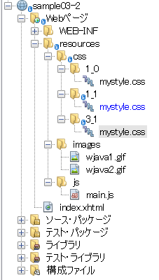
 |  |  |  |  |  |  |  |  | フォルダー名を数値とアンダースコア-だけで作成すると、
 |  |  |  |  |  |  |  |  | <h:outputStylesheet name="mystyle.css" library="css"/>
 |  |  |  |  |  |  |  |  | の指定は変更しないで、最新のバージョンのCSSが適用される。

3 | JavaScript

 | 1 | ファイルの読み込み

 |  | <h:outputScript library="js" name="main.js" />
 |  | 上記を記載した位置に、指定したJavaScriptファイルが読み込まれる。

 |  | JavaScriptは読み込んだ順序ですぐに実行されるので、読み込む場所が問題になることもある。
 |  | 場合によっては、index.xhtmlファイルの末尾に記載したため、呼び出し時にJavaScriptのメソッドが
 |  | 定義されていないためエラーになることもある。

 |  | そこで、h:outputScriptタグのtarget属性で読み込み箇所を指定することができる。

 |  | <h:outputScript library="js" name="main.js" target="head"/>

 |  | 1 | head |  |  | headの最後に読み込まれる。
 |  | 2 | body |  |  | bodyの最後に読み込まれる。
 |  | 3 | 指定なし |  |  | h:outputScript要素が記載された場合に読み込まれる。

６．ボタン・リンクと選択
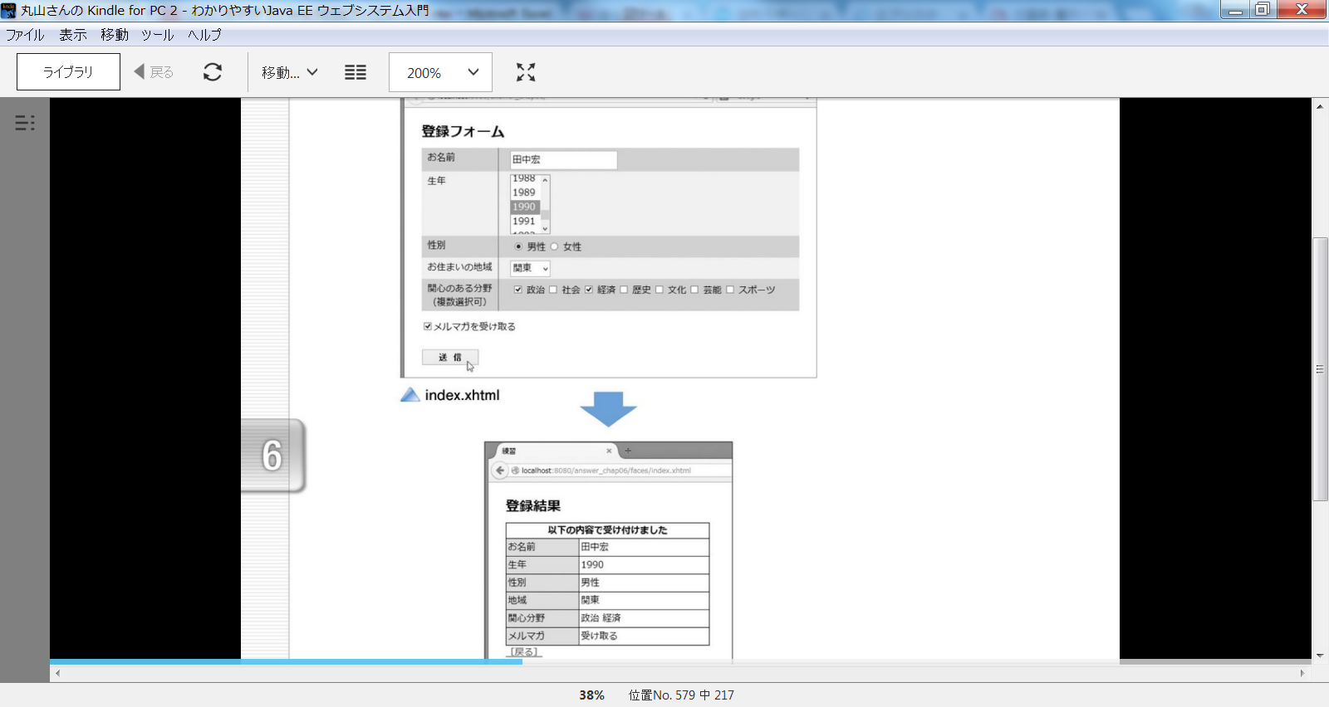
Section1 |  |  | ボタンとリンク

1 | ボタン・リンク

 | 1 | h:commandButton |  |  |  | POSTリクエスト送信
 | 2 | h:commandLink |  |  |  | POSTリクエスト送信
 | 3 | h:button |  |  |  | GETリクエスト送信
 | 4 | h:link |  |  |  | GETリクエスト送信
 | 5 | h:outputLink |  |  |  | HTMLのaタグと同じ。 外部ページへのリンク

 | GETはブックマーク可能なURLになる。

2 | h:commandButton

 | ①<h:commandButton value="送信" />

 |  | action属性がないボタンのため、ボタンを押すとページは再表示されるが、サーバーにデータは送信されない。

 | ②<h:commandButton value="リセット" type="reset" />

 |  | リセットボタン

 | ③<h:commandButton value="JavaScript" type="button" onclick="alert('ボタンが押された')"/>

 |  | typeがbuttonの場合はボタンを押しても特に何も起こらない。

 | ④<h:commandButton value="送信" action="#{bb.next()}"/>
 | ⑤<h:commandButton image="/resources/images/mouseL.gif" action="#{bb.next()}"/>
 | ⑥<h:commandButton value="JavaScript+送信" action="#{bb.next()}" onclick="alert('ボタンが押された')"/>

 |  | action属性があるため、④通常のボタン、⑤画像ボタン、⑥JavaScript後のボタンの全て
 |  | サーバにデータを送信して画面遷移する。

3 | h:commandLink

 | POSTリクエストを送信するリンクで、機能はh:commandButtonと同じです。

 | ①<h:commandLink >送信</h:commandLink>
 | ②<h:commandLink action="#{bb.next()}" >送信</h:commandLink>
 | ③<h:commandLink action="#{bb.next()}" onclick="alert('クリックした')" >JavaScript+送信</h:commandLink>
 | ④<h:commandLink action="#{bb.next()}">
 |  | <h:graphicImage library="images" name="mouseL.gif"/>
 |  | 送信
 | </h:commandLink>

4 | h:link

 | サーバーに対してgetリクエストを送信します。
 | また外部サイトへのリンクには、このタグを利用できません。

 | ①<h:link >再表示</h:link>

 | ②<h:link outcome="output">内部ページへのリンク</h:link>

 | ③<h:link outcome="output">
 |  | 内部ページへのデータ付きリンク
 |  | <f:param name="data" value="Hello"/> |  |  |  |  | f:paramの値が、QueryStringとして送信される。
 | </h:link>

 | 参考 |  | GETパラメータの受取

 |  |  | ③のケースでは、output.xhtml（遷移先の画面）でパラメータを受け取る必要があります。
 |  |  | その際には、output.xhmltファイルに以下のタグを用意する必要があります。

 |  |  | <f:metadata>
 |  |  |  | <f:viewParam name="data" value="#{bb.data}"/>
 |  |  | </f:metadata>

 |  |  | 上記をheadタグの前に記載することになる。
 |  |  | これにより、QueryStringのdataをバッキングBeanのdataフィールドに保存することができるため、
 |  |  | JSFページでは、通常のバッキングBeanのフィールドとして利用することができる。

5 | h:button

 | サーバーにGetを送信する。

 | <h:button outcome="output" value="送信"/><br />
 | <h:button outcome="output" value="送信（パラメータ付き）">
 |  | <f:param name="data" value="Hello"/>
 | </h:button>

6 | h:outputLink

 | 外部サイトへのリンクを記載する。

Section2 |  |  | 選択のタグ

 | 1 | h:selectBooleanCheckbox

 |  | <h:selectBooleanCheckbox value="#{bb.mail}" styleClass="inp"/>メールを受け取る

 |  | ※ | この値を受け取るバッキングBeanのmailフィールドの型はbooleanにする必要がある。
 |  |  | （Boolean型ではエラーになる。）

 | 2 | h:selectManyCheckbox

 |  | 複数のチェックボックスを表示し、その中から複数選択できる。

 |  | <h:selectManyCheckbox value="#{bb.cities}" styleClass="inp">
 |  |  | <f:selectItem itemValue="1" itemLabel="東京"/>
 |  |  | <f:selectItem itemValue="2" itemLabel="大阪"/>
 |  |  | <f:selectItem itemValue="3" itemLabel="福岡"/>
 |  | </h:selectManyCheckbox>

 |  | f:selectItemタグのitemValue属性の値が、バッキングBeanに渡されます。
 |  | 複数選択可能なためバッキングBean側のフィールドも複数の値を受け取れるようにする必要がある。

 |  | private Integer[] cities;

 |  | そのため、上記のようにInteger型の配列として定義する。
 |  | また上記例ではitemValueが1、2、3のためIntegerにしているが、itemValueには、tokyo,oosaka,fukuokaの
 |  | ような文字列を指定することができる。その際はバッキングBean側のcitiesフィル―ドの型もString[]にする
 |  | 必要がある。
 |  | またInteger[]ではなく、int[]でも良い。

 |  | 参考 |  | output.xmlファイルで、bbと指定した場合

 |  |  |  | cities： #{bb}<br/>

 |  |  |  | この場合はbbインスタンスのtoStringが呼ばれることになる。

 |  | 参考 |  | 選択肢をまとめて指定する。

 |  |  |  | <h:selectManyCheckbox value="#{bb.cities}" styleClass="inp">
 |  |  |  |  | <f:selectItem itemValue="1" itemLabel="東京"/>
 |  |  |  |  | <f:selectItem itemValue="2" itemLabel="大阪"/>
 |  |  |  |  | <f:selectItem itemValue="3" itemLabel="福岡"/>
 |  |  |  | </h:selectManyCheckbox>

 |  |  |  | 上記は選択項目を１つずつ指定しているが、selectItems要素を指定することで
 |  |  |  | まとめて指定することができる。

 |  |  |  | <h:selectManyCheckbox value="#{bb.cities}" styleClass="inp">
 |  |  |  |  | <f:selectItems values="#{bb.items}"/>
 |  |  |  | </h:selectManyCheckbox>

 |  |  |  | itemsはMapの配列になります。

 |  |  |  | Mapとしてはラベルを、Mapのキーとして、選択肢の値をMapの値に割り当てる。

 |  |  |  | private static Map<String, Integer> items = new LinkedHashMap<>();
 |  |  |  | items.put("東京", 1);
 |  |  |  | items.put("大阪", 2);
 |  |  |  | items.put("福岡", 3);

 |  |  |  | また、SelectItemの配列を利用して設定することもできる。
 |  |  |  | private static SelectItem[] items = {
 |  |  |  |  | new SelectItem(1, "東京"),
 |  |  |  |  | new SelectItem(2, "大阪"),
 |  |  |  |  | new SelectItem(3, "福岡")
 |  |  |  | };

 |  |  |  | public SelectItem[] getItems() {
 |  |  |  |  | return items;
 |  |  |  | }

 | 3 | h:selectOneRadio

 |  | 選択肢の指定方法はチェックボックスと同じになります。

 |  | <h:selectOneRadio value="#{bb.city}" styleClass="inp">
 |  |  | <f:selectItems value="#{bb.items}"/>
 |  | </h:selectOneRadio>

 |  | private static Map<String, Integer> items;

 |  | static {
 |  |  | items = new LinkedHashMap<>();
 |  |  | items.put("東京", 1); | // ラベルは「東京」、値は「1」
 |  |  | items.put("大阪", 2);
 |  |  | items.put("福岡", 3);
 |  | }

 | 4 | h:selectOneListBox

 |  | 選択肢の指定方法はチェックボックスと同じになります。

 |  | <h:form>
 |  |  | <h:selectOneListbox value="#{bb.city}" size="3" styleClass="sel">
 |  |  |  | <f:selectItems value="#{bb.items}" />
 |  |  | </h:selectOneListbox><br/>
 |  |  | <h:commandButton value="送信" action="#{bb.next()}"/>
 |  | </h:form>

 |  | private static Map<String, Integer> items;

 |  | static {
 |  | items = new LinkedHashMap<>();
 |  | items.put("札幌", 1);
 |  | items.put("仙台", 2);
 |  | items.put("東京", 3);
 |  | items.put("大阪", 4);
 |  | items.put("福岡", 5);
 |  | items.put("沖縄", 6);
 |  | }

 | 5 | h:selectManyListBox

 |  | 選択肢の指定方法はチェックボックスと同じになります。

 |  | <h:form>
 |  |  | <h:selectManyListbox value="#{bb.cities}" size="4" styleClass="sel">
 |  |  |  | <f:selectItems value="#{bb.items}"/>
 |  |  | </h:selectManyListbox><br/>
 |  |  | <h:commandButton value="送信" action="#{bb.next()}"/>
 |  | </h:form>

 |  | private static Map<String, Integer> items;

 |  | static {
 |  |  | items = new LinkedHashMap<>();
 |  |  | items.put("札幌", 1);
 |  |  | items.put("仙台", 2);
 |  |  | items.put("東京", 3);
 |  |  | items.put("大阪", 4);
 |  |  | items.put("福岡", 5);
 |  |  | items.put("沖縄", 6);
 |  | }

 |  | また複数選択可能なので、選択結果を受け取るバッキングBeanは配列になります。

 |  | private Integer[] cities;

 |  | また選択結果も複数のため、以下のように出力しています。

 |  | <h1>選択された値の確認</h1>
 |  | cities： #{bb}<br/>
 |  | <h:button outcome="index.xhtml" value="戻る"/>

 |  | 上記は、バッキングBeanでオーバライドされている以下のtoString()メソッドを呼び出しています。

 |  | @Override
 |  | public String toString() {
 |  |  | return Arrays.toString(cities);
 |  | }

 | 6 | h:selectOneMenu

 |  | 選択肢の指定方法はチェックボックスと同じになります。
 |  | h:selectOneMenuとh:selectManyMenuはSizeが1で決まっているため、
 |  | Sizeの指定ができません。

 |  | <h:form>
 |  |  | <h:selectOneMenu value="#{bb.city}" styleClass="sel">
 |  |  |  | <f:selectItems value="#{bb.items}" />
 |  |  | </h:selectOneMenu><br/>
 |  |  | <h:commandButton value="送信" action="#{bb.next()}"/>
 |  | </h:form>

 |  | private Integer city;
 |  | private static Map<String, Integer> items;

 |  | static {
 |  |  | items = new LinkedHashMap<>();
 |  |  | items.put("東京", 1);
 |  |  | items.put("大阪", 2);
 |  |  | items.put("福岡", 3);
 |  | }

 |  | 下記のようなselectItemを追加して、noSelectionOptionを表示すると、以下のように表示できます。
 |  | ただし、h:selectOneMenuのrequired属性をtrueにしなければなりません。

 |  | また、h:selectManyMenuでも同様のことを行えます。

 |  | <h:form>
 |  |  | <h:selectOneMenu value="#{bb.city}" styleClass="sel" required="true">
 |  |  |  | <f:selectItem itemLabel="--選択--" noSelectionOption="true"/>
 |  |  |  | <f:selectItems value="#{bb.items}" />
 |  |  | </h:selectOneMenu><br/>
 |  |  | <h:commandButton value="送信" action="#{bb.next()}"/>
 |  | </h:form>

 | 7 | h:selectManyMenu

 |  | 選択肢の指定方法はチェックボックスと同じになります。

 |  | <h:form>
 |  |  | <h:selectManyMenu value="#{bb.cities}" styleClass="sel" required="true">
 |  |  |  | <f:selectItem itemLabel="--選択--" noSelectionOption="true"/>
 |  |  |  | <f:selectItems value="#{bb.items}"/>
 |  |  | </h:selectManyMenu><br/>
 |  |  | <h:commandButton value="送信" action="#{bb.next()}"/>
 |  | </h:form>

 |  | private Integer[] cities;
 |  | private static Map<String, Integer> items;

 |  | static {
 |  | items = new LinkedHashMap<>();
 |  | items.put("札幌", 1);
 |  | items.put("仙台", 2);
 |  | items.put("東京", 3);
 |  | items.put("大阪", 4);
 |  | items.put("福岡", 5);
 |  | items.put("沖縄", 6);
 |  | }

１８．JPQLとウェブアプリケーション
Section1 |  |  | 雑貨屋.comの構成

1 | 商品データ、顧客データの作成

2 | 例題システムの画面構成

3 | 各画面の機能構成

 | ① | 商品一覧画面

 | ② | 商品の詳細情報

 | ③ | カート

 | ④ | 注文

 | ⑤ | 注文確認

 | ⑥ | ログイン

 | ⑦ | 注文履歴

4 | テンプレート構成

 | template01.xhtml

 |  | Top header.xhtml Title |  |  |  |  |  |  |  | ① | 商品一覧画面 |  |  |  |  |  | index.xhtml
 |  |  |  |  |  |  |  |  |  |  |  |  |  |  |  |  |  | Top
 |  | Content |  |  |  |  |  |  |  |  |  |  |  |  |  |  |  | Title |  |  | main
 |  |  |  |  |  |  |  |  |  |  |  |  |  |  |  |  |  | Content |  |  | content-1.xhtml
 |  |  |  |  |  |  |  |  |  |  |  |  |  |  |  |  |  | Buttom

 |  | Buttom footer.xhtml |  |  |  |  |  |  |  | ② | 商品の詳細情報 |  |  |  |  |  | detail.xhtml
 |  |  |  |  |  |  |  |  |  |  |  |  |  |  |  |  |  | Top
 |  |  |  |  |  |  |  |  |  |  |  |  |  |  |  |  |  | Title |  |  | detail
 |  |  |  |  |  |  |  |  |  |  |  |  |  |  |  |  |  | Content |  |  | content-2.xhtml
 |  |  |  |  |  |  |  |  |  |  |  |  |  |  |  |  |  | Buttom

 |  |  |  |  |  |  |  |  |  | ③ | カート |  |  |  |  |  | cartl.xhtml
 |  |  |  |  |  |  |  |  |  |  |  |  |  |  |  |  |  | Top
 |  |  |  |  |  |  |  |  |  |  |  |  |  |  |  |  |  | Title |  |  | cart
 |  |  |  |  |  |  |  |  |  |  |  |  |  |  |  |  |  | Content |  |  | content-3.xhtml
 |  |  |  |  |  |  |  |  |  |  |  |  |  |  |  |  |  | Buttom

 |  |  |  |  |  |  |  |  |  | ④ | 注文 |  |  |  |  |  | orderForm.xhtml
 |  |  |  |  |  |  |  |  |  |  |  |  |  |  |  |  |  | Top
 |  |  |  |  |  |  |  |  |  |  |  |  |  |  |  |  |  | Title |  |  | main
 |  |  |  |  |  |  |  |  |  |  |  |  |  |  |  |  |  | Content |  |  | content-4.xhtml
 |  |  |  |  |  |  |  |  |  |  |  |  |  |  |  |  |  | Buttom

 |  |  |  |  |  |  |  |  |  | ⑤ | 注文確認 |  |  |  |  |  | confirm.xhtml
 |  |  |  |  |  |  |  |  |  |  |  |  |  |  |  |  |  | Top
 |  |  |  |  |  |  |  |  |  |  |  |  |  |  |  |  |  | Title |  |  | confirm
 |  |  |  |  |  |  |  |  |  |  |  |  |  |  |  |  |  | Content |  |  | content-5.xhtml
 |  |  |  |  |  |  |  |  |  |  |  |  |  |  |  |  |  | Buttom

 | ⑥ログインと⑦注文履歴は |  |  |  |  |  |  |  |  | ⑥ | ログイン |  |  |  |  |  | info/login.xhtml
 | アクセス制限をかけるので、 |  |  |  |  |  |  |  |  |  |  |  |  |  |  |  |  | Top
 | フォルダーを別にしている。 |  |  |  |  |  |  |  |  |  |  |  |  |  |  |  |  | Title
 |  |  |  |  |  |  |  |  |  |  |  |  |  |  |  |  |  | Content |  |  | content-6.xhtml
 |  |  |  |  |  |  |  |  |  |  |  |  |  |  |  |  |  | Buttom

 |  |  |  |  |  |  |  |  |  | ⑦ | 注文履歴 |  |  |  |  |  | info/history.xhtml
 |  |  |  |  |  |  |  |  |  |  |  |  |  |  |  |  |  | Top
 |  |  |  |  |  |  |  |  |  |  |  |  |  |  |  |  |  | Title |  |  | history
 |  |  |  |  |  |  |  |  |  |  |  |  |  |  |  |  |  | Content |  |  | content-7.xhtml
 |  |  |  |  |  |  |  |  |  |  |  |  |  |  |  |  |  | Buttom

 |  |  |  |  |  |  |  |  |  | ⑧ | エラー画面 |  |  |  |  |  | info/error.xhtml
 |  |  |  |  |  |  |  |  |  |  |  |  |  |  |  |  |  | テンプレート未使用

Section2 |  |  | エンティティの作成

システム設計では、最初にどんな画面があればよいか、利用者の側から考えます。 そして、それが固まったら次はエンティティの設計を行います。
つまり、どのようなデータが必要になるかを考える訳です。

1 | エンティティの種類

 | 商品 |  |  | Product
 | 注文明細 |  |  | OrderLine
 | 注文履歴 |  |  | AppOrder
 | 顧客 |  |  | Customer
 | 利用区分 |  |  | AppGroup

2 | エンティティ設計の注意

3 | エンティティの自動生成

Section3 |  |  | プログラミングの準備

1 | 継承を利用して、バッキングBeanを分ける

 | JSF画面が７ページある場合、それらを１つのバッキングBeanで処理すると、数百行のプログラムになる。 そこで以下の方針でバッキングBeanを分割する。

 | ① | 複数のJSFページで共通する変数やメソッドはスーパークラス（SuperBb.java)に纏める。
 | ② | 各JSFページの処理はそれぞれサブクラスを作って記述する。
 | ③ | 小さなサブクラスが多くなりすぎる場合は統合する。

 | 1 | SuperBb.java
 | 2 | Bb.java
 | 3 | LoginBean.java

2 | DB処理の汎用クラスを作成する。

 | １５章ではDBのCRUD処理をエンティティ毎にプログラミングをしていました。 エンティティが多い場合は、この手順では繁雑になります。
 | このような時、Javaでは総称型を使用すると便利です。

 | ① | 基本となるDB処理のプログラムを作成する。

 |  | NetBeanはエンティティクラスを元にそれを操作するDBクラスを
 |  | 自動作成する機能があります。

 |  | public abstract class SuperDb<T> {
 |  |  | protected Class<T> entityClass;

 |  |  | @PersistenceContext
 |  |  | private EntityManager em;

 |  |  | public SuperDb(Class<T> entityClass) {
 |  |  |  | this.entityClass = entityClass;
 |  |  | }

 |  |  | // | protected abstract EntityManager getEntityManager();

 |  |  | public void create(T entity) { |  |  |  |  |  |  |  |  |  |  |  | CRUD操作
 |  |  |  | em.persist(entity);
 |  |  | }

 |  |  | public void edit(T entity) {
 |  |  |  | em.merge(entity);
 |  |  | }

 |  |  | public void remove(T entity) {
 |  |  |  | em.remove(em.merge(entity));
 |  |  | }

 |  |  | public T find(Object id) {
 |  |  |  | return em.find(entityClass, id);
 |  |  | }

 |  |  | public List<T> findAll() { |  |  |  |  |  |  |  |  |  |  |  |  |  |  |  |  |  |  |  | 全データの取得
 |  |  |  | javax.persistence.criteria.CriteriaQuery cq = em.getCriteriaBuilder().createQuery();
 |  |  |  | cq.select(cq.from(entityClass));
 |  |  |  | return em.createQuery(cq).getResultList();
 |  |  | }

 |  |  | public List<T> findRange(int[] range) { |  |  |  |  |  |  |  |  |  |  |  |  |  |  |  |  |  |  |  |  |  | 指定範囲の取得処理
 |  |  |  | javax.persistence.criteria.CriteriaQuery cq = em.getCriteriaBuilder().createQuery(); |  |  |  |  |  |  |  |  |  |  |  |  |  |  |  |  |  |  |  |  | range[0]件目からrange[1]件目のデータを取得
 |  |  |  | cq.select(cq.from(entityClass));
 |  |  |  | javax.persistence.Query q = em.createQuery(cq);
 |  |  |  | q.setMaxResults(range[1] - range[0] + 1);
 |  |  |  | q.setFirstResult(range[0]);
 |  |  |  | return q.getResultList();
 |  |  | }

 |  |  | public int count() { |  |  |  |  |  |  |  |  |  |  |  |  |  |  |  |  |  |  |  |  |  | 総件数の取得
 |  |  |  | javax.persistence.criteria.CriteriaQuery cq = em.getCriteriaBuilder().createQuery();
 |  |  |  | javax.persistence.criteria.Root<T> rt = cq.from(entityClass);
 |  |  |  | cq.select(em.getCriteriaBuilder().count(rt));
 |  |  |  | javax.persistence.Query q = em.createQuery(cq);
 |  |  |  | return ((Long) q.getSingleResult()).intValue();
 |  |  | }

 |  | }

 |  | ただ上記の自動生成したSuperクラスはtry-catchで囲まれていないなど問題があるため、継承して、別途try-catchで囲ったクラスを作成します。
 |  | 実際のEJBクラスは下記、クラスを継承するようにします。

 |  |  |  |  |  |  |  |  |  |  |  |  |  |  |  | ○利用する側
 |  | public class TryCatchDb<T> extends SuperDb{ |  |  |  |  |  |  |  |  |  |  |  |  |  | @Stateless
 |  |  |  |  |  |  |  |  |  |  |  |  |  |  |  | public class ProductDb extends TryCatchDb{
 |  |  | public TryCatchDb(Class entityClass) {
 |  |  |  | super(entityClass); |  |  |  |  |  |  |  |  |  |  |  |  | public ProductDb() {
 |  |  | } |  |  |  |  |  |  |  |  |  |  |  |  |  |  | super(Product.class);
 |  |  |  |  |  |  |  |  |  |  |  |  |  |  |  |  | }
 |  |  | public | void add(T obj){
 |  |  |  | try{ |  |  |  |  |  |  |  |  |  |  |  | }
 |  |  |  |  | create(obj);
 |  |  |  | }catch(Exception e){} |  |  |  |  |  |  |  |  |  |  |  | コンストラクタを利用して、自分のクラスをスーパークラスに伝える仕様になっています。
 |  |  | } |  |  |  |  |  |  |  |  |  |  |  |  | 標準的な処理だけ必要ならば、このクラス名を指定する箇所さえ変更すれば、多くの
 |  |  | public | void update(T obj){ |  |  |  |  |  |  |  |  |  |  |  | EJBで利用することができます。
 |  |  |  | try{
 |  |  |  |  | edit(obj);
 |  |  |  | }catch(Exception e){}

 |  |  | }
 |  |  | public | void delete(T obj){
 |  |  |  | try{
 |  |  |  |  | remove(obj);
 |  |  |  | }catch(Exception e){}
 |  |  | }
 |  |  | public | T search(Object id){
 |  |  |  | return | (T)find(id);
 |  |  | }

 |  |  | public List<T> getAll() {
 |  |  |  | return | findAll();
 |  |  | }
 |  |  | public List<T> getRange(int[] range) {
 |  |  |  | return | findRange(range);
 |  |  | }

 |  |  | public int dataCount() {
 |  |  |  | return | count();
 |  |  | }
 |  | }

3 | ページングマネージャを作成する

 | ページ処理

 | ページ処理では、開始位置と１ページの最大件数を指定した後、前後のページへ移動したり、先頭や最後のページに移動する処理を行います。
 | この時、読み出し位置の値（ページ）を管理するオブジェクトがあると便利ですが、それがPagenationクラスになります。

 | @SessionScoped |  |  |  |  |  |  |  |  |  |  |  |  |  |  |  |  | Pagenationクラスは、CDIビーンです。 @injectされて利用されます。
 | public class Pagenation implements Serializable {
 |  |  |  |  |  |  |  |  |  |  |  |  |  |  |  |  |  | 継続的にページの値を保持するので、@SessionScopedにしてあります。
 |  | private int max; |  |  |  |  |  |  | // データ件数
 |  | private int unit; |  |  |  |  |  |  | // ページ当たリの最大件数
 |  | private int pageMax; |  |  |  |  |  | // 最大ページ番号
 |  | private int page; |  |  |  |  |  |  | // 現在のページ

 |  | @Inject
 |  | protected transient Logger log; |  | // ロガー

 |  | public Pagenation() {}

 |  | public void setup(int max, int dpp) { |  |  |  |  |  |  |  |  |  |  |  |  |  |  |  | 表示するデータの総件数と１ページに表示するデータの件数。
 |  |  | this.max |  | = max;
 |  |  | this.unit |  | = dpp;
 |  |  | this.pageMax |  |  | = max/dpp + (max%dpp==0 ? 0 : 1); |  |  |  |  |  |  |  |  |  |  |  | 総ページ数を算出している
 |  |  | this.page |  | = 1; |  |  |  |  |  |  |  |  |  |  |  |  | 現在のページ位置を１ページ目にしていう。
 |  | }

 |  | public | int firstResult(){ |  |  |  |  |  |  |  |  |  |  |  |  |  |  | 現在のページの開始データ位置を返す。
 |  |  | return |  | (page-1) * unit ; // ゼロオリジン
 |  | }

 |  | public | int | maxResult(){
 |  |  | return |  |  | unit;
 |  | }

 |  | public void next() {
 |  |  | if(pageMax > page) |  |  |  |  |  |  | ++page; |  |  |  |  |  |  |  | 現在のページを１増やす
 |  | }
 |  | public void back() {
 |  |  | if(1 < page) |  |  |  |  |  |  | --page; |  |  |  |  |  |  |  | 現在のページを１減らす
 |  | }
 |  | public void bottom() { |  |  |  |  |  |  |  |  |  |  |  |  |  |  |  | 現在のページを最終ページにする
 |  |  | page |  |  |  |  |  |  | = pageMax;
 |  | }
 |  | public void top(){ |  |  |  |  |  |  |  |  |  |  |  |  |  |  |  | 現在のページを１ページ目にする
 |  |  | page = 1;
 |  | }

 |  | public int getMax() {
 |  |  | return max;
 |  | }

 |  | public int getUnit() {
 |  |  | return unit;
 |  | }

 |  | public int getPageMax() {
 |  |  | return pageMax;
 |  | }

 |  | public int getPage() {
 |  |  | return page;
 |  | }
 |  | public | int[] getPos(){ |  |  |  |  |  |  |  |  |  |  |  |  |  | 現在のページの、データ件数の開始位置と終了位置を要素として持つ
 |  |  | int[] n = new int[2]; |  |  |  |  |  |  |  |  |  |  |  |  |  | 配列を返す。
 |  |  | n[0] = firstResult(); | // 0オリジン
 |  |  | n[1] = n[0] + unit - 1;
 |  |  | return | n;
 |  | }
 |  | @Override
 |  | public String toString() {
 |  |  | return "Pagenation{" + "max=" + max + ", dpp=" + unit + ", pageMax=" + pageMax + ", page=" + page + '}';
 |  | }

 | }

 | ○処理
 |  | ○バッキングBean
 |  | @Inject
 |  | protected Pagenation productPage; | // ページングマネージャー

 |  | productPage.setup(productDb.dataCount(), 5);// ページングマネージャー

 |  | ○context-1.xhtml
 |  | <h:commandLink action="#{bb.productPage.top()}">
 |  |  | <f:ajax render="productTbl"/>
 |  |  | <h:graphicImage library="images" name="top.png"
 |  |  |  |  |  |  | styleClass="pagingButton"/>
 |  | </h:commandLink>
 |  | <h:commandLink action="#{bb.productPage.back()}">
 |  |  | <f:ajax render="productTbl"/>
 |  |  | <h:graphicImage library="images" name="left.png"/>
 |  | </h:commandLink>
 |  | <h:commandLink action="#{bb.productPage.next()}">
 |  |  | <f:ajax render="productTbl"/>
 |  |  | <h:graphicImage library="images" name="right.png"/>
 |  | </h:commandLink>
 |  | <h:commandLink action="#{bb.productPage.bottom()}">
 |  |  | <f:ajax render="productTbl"/>
 |  |  | <h:graphicImage library="images" name="bottom.png"/>
 |  | </h:commandLink>

Section4 |  |  | JPQLの文法

 | 並び替え
 | <h:selectOneMenu value="#{bb.priceItem}" styleClass="sel">
 |  | <f:selectItems value="#{bb.priceItems}" />
 |  | <f:ajax event="change" render="productTbl"
 |  |  |  | listener="#{bb.counterClear()}"/>
 | </h:selectOneMenu> |  |  |  |  |  |  |  |  |  |  |  |  |  |  | // 種類選択肢
 | <h:selectOneRadio value="#{bb.kindItem}" styleClass="sel"> |  |  |  |  |  |  |  |  |  |  |  |  |  |  | protected Map<String, AppKind> kindItems;
 |  | <f:selectItems value="#{bb.kindItems}" />
 |  | <f:ajax event="change" render="productTbl" |  |  |  |  |  |  |  |  |  |  |  |  |  | // 種類選択肢
 |  |  |  | listener="#{bb.counterClear()}"/> |  |  |  |  |  |  |  |  |  |  |  | kindItems = new LinkedHashMap<>();
 | </h:selectOneRadio> |  |  |  |  |  |  |  |  |  |  |  |  |  |  | kindItems.put("全商品", AppKind.NONE);
 |  |  |  |  |  |  |  |  |  |  |  |  |  |  |  | kindItems.put("新入荷品", AppKind.KIND1);
 |  |  |  |  |  |  |  |  |  |  |  |  |  |  |  | kindItems.put("おすすめ品", AppKind.KIND2);
 |  |  |  |  |  |  |  |  |  |  |  |  |  |  |  | kindItems.put("特価品", AppKind.KIND3);

 | ○bb.counterClear()
 | @EJB
 | // 商品マネージャー
 | ProductManager pm;

 | // 総件数と最大取得件数を再設定する
 | public void counterClear() {
 |  | try {
 |  |  | pm.counterClear(kindItem, productPage); |  |  |  |  |  |  |  |  |  |  |  |  |  |  | 現在選択された選択条件、ページャーを設定して実行
 |  | } catch (Exception e) {
 |  |  | facesMessage("商品情報の初期化でエラーが発生しました");
 |  | }
 | }
 | // ProductManagerのcounterClearメソッド
 | public void counterClear(AppKind kindItem, Pagenation productPage){
 |  | TypedQuery<Long> count_query = null;
 |  | if(kindItem==AppKind.NONE ){
 |  |  | count_query | = | em.createNamedQuery(Product.Count_Qall, Long.class);
 |  | }else{
 |  |  | count_query | = | em.createNamedQuery(Product.Count_QKind, Long.class);
 |  |  | count_query.setParameter("valueOfKind", kindItem);
 |  |  | }
 |  | long countResult = count_query.getSingleResult();
 |  | productPage.setup((int)countResult, 5);
 | }

 | ○ | 商品の検索
 |  | バッキングBean
 |  | // 1ページ分の商品データを取得する（content-1.xhtmlから利用される）
 |  | public List<Product> getFromDb() {
 |  |  | List<Product> ls = null;
 |  |  | try {
 |  |  |  | ls = pm.getFromDb(priceItem, kindItem, productPage);
 |  |  | } catch (Exception e) {
 |  |  |  | facesMessage("商品の検索処理でエラーが発生しました");
 |  |  | }
 |  |  | return ls;
 |  | }

 |  | ○EJB
 |  | public List<Product> getFromDb(int priceItem, AppKind kindItem, Pagenation productPage){
 |  |  | TypedQuery<Product> query = null;
 |  |  | if(kindItem==AppKind.NONE ){ |  |  |  |  |  |  |  |  |  |  |  |  |  |  |  |  |  |  |  |  | kindItem,priceItemによって検索用のSQL文を
 |  |  |  | if(priceItem==1){ |  |  |  |  |  |  |  |  |  |  |  |  |  |  |  |  |  |  |  | 切り替えている。
 |  |  |  |  | query = em.createNamedQuery(Product.Qall, Product.class);
 |  |  |  | }else if(priceItem==2){
 |  |  |  |  | query = em.createNamedQuery(Product.QallASC, Product.class);
 |  |  |  | }else{
 |  |  |  |  | query = em.createNamedQuery(Product.QallDESC, Product.class);
 |  |  |  | }
 |  |  | }else{
 |  |  |  | if(priceItem==1){
 |  |  |  |  | query = em.createNamedQuery(Product.QKind, Product.class);
 |  |  |  | }else if(priceItem==2){
 |  |  |  |  | query = em.createNamedQuery(Product.QkindASC, Product.class);
 |  |  |  | }else{
 |  |  |  |  | query = em.createNamedQuery(Product.QkindDESC, Product.class);
 |  |  |  | }
 |  |  |  | query.setParameter("valueOfKind", kindItem);
 |  |  | }
 |  |  | query.setFirstResult(productPage.firstResult());
 |  |  | query.setMaxResults(productPage.maxResult());
 |  |  | return | query.getResultList();
 |  | }

1 | JPQLの実行と結果の確認（ProductView)

2 | 基本形

JPQLは、エンティティをそのまま扱うので、処理条件はオブジェクトを使って記述できます。 また、
検索結果もエンティティのコレクション（具体的にはList)として取得できます。

 | <例＞ |  | select c from Porduct c where c.name='～';
 |  |  | select c from Product c where c.price>=～;
 |  |  | select c from Product c where c.kind=entity.AppKind.KIND2

SELECT c FROM Product c は、ProductデータベースからcつまりProduct型のオブジェクトを得ることを意味します。
WHERE以下には条件を記載しますが、省略した場合はProductデータベースの全データをProduct型のオブジェクトの
Listとして取得することができます。

entity.AppKindと記載しているのは、AppKindがパッケージentityに所属しているためです。
つまり、Product.kindのようなEnum型と比較する場合は、Enum型を右辺に指定できるが、その際はクラスパスを指定する
必要があると言うことです。

JPQLでは、このようにJava言語の記法で自然に条件式を書けます。 また等しいは SQL文表記の =になります。
またSQL文表記のため、文字列を囲む際も'（シングルコーテーション）を使用します。

＜例＞ |  | SELECT c FROM Product c |  |  |  |  |  |  |  |  |  |  |  | 条件部に式がない場合は、DB内にあるProductエンティティを全件取得する。

 |  | SELECT c.name FROM Product c |  |  |  |  |  |  |  |  |  |  |  | cのようにProductオブジェクトのList型を選択するだけでなく、.c.nameとして
 |  | WHERE c.price<1000 |  |  |  |  |  |  |  |  |  |  |  | ProductのString型のnameフィールドのListを選択することができます。

 |  | SELECT COUNT(C) FROM Product c |  |  |  |  |  |  |  |  |  |  |  | SQLのCOUNTと同様の組込関数も用意されている。
 |  | WHERE c.price<1000

 |  | SELECT |  |  |  |  |  |  |  |  |  |  |  | DBの検索結果（ProductのString型のnameフィールドとInteger型のpriceフィールド）を
 |  | new bean Content(c.name,c.price) |  |  |  |  |  |  |  |  |  |  |  | 別のクラスのコンストラクタの引数として利用できます。
 |  | FROM Procut c |  |  |  |  |  |  |  |  |  |  |  | また先ほどのEnum型の指定と同様に、コンストラクタの指定はクラスパスが必要になります。
 |  | WHERE c.price<1000 |  |  |  |  |  |  |  |  |  |  |  | このJPQLの検索結果は、Content型のオブジェクトのListになります。

3 | ソート

＜例＞ |  | SELECT c FROM Product c |  |  |  |  |  |  |  |  |  |  |  | 通常のSQL文と同様にORDER BY、ASCとDESCを使用して、検索結果の並び変えができます。
 |  | WHERE c.price<1000
 |  | ORDER BY c.price DESC

4 | 更新

＜例＞ |  | UPDATE Product c
 |  | SET c.price =330
 |  | WHERE c.price=355

5 | 削除

＜例＞ |  | DELETE FROM Product c
 |  | WHERE c.pic_S is NULL

SECTION5 |  |  | JPQLを実行する

JPQLを実行するには、エンティティマネージャでクエリを作成し、クエリの機能を使って実行します。
クエリには以下の４つの種類があります。

1 | 動的クエリ |  |  |  | JPQLを実行するシンプルなクエリ
2 | 名前付きクエリ |  |  |  | JPQL文字列をあらかじめエンティティクラス内で定義しておく。 実行時に実行形式（SQL)に変換して保存される。
3 | ネイティブクエリ |  |  |  | SQLのクエリを実行する。
4 | Criteria API |  |  |  | JPQL文字列ではなく、プログラミングにより実行するクエリ

1 | 動的クエリの実行

どのクエリにも、取得するエンティティの方を指定しないQuery型と指定するTypedQuery型があります。

<例＞ |  | Query型での実行方法

 |  | @PersistenceContext |  |  |  |  |  |  |  |  |  |  |  |  |  |  |  |  |  |  | EntityManagerのcreateQueryメソッドでクエリを作成する。
 |  | private EntityManager em; |  |  |  |  |  |  |  |  |  |  |  |  |  |  |  |  |  |  | その際に、引数で実行したJPQLのクエリを指定する。
 |  | Query q = em.createQuery("SELECT c FROM Product c"); |  |  |  |  |  |  |  |  |  |  |  |  |  | クエリを作り
 |  | List<?> ls = q.getResultList(); |  |  |  |  |  |  |  |  |  |  |  |  |  | クエリを実行する |  |  |  |  | QueryのgetResultList()メソッドでJPQLを実行する。
 |  |  |  |  |  |  |  |  |  |  |  |  |  |  |  |  |  |  |  |  | 実行結果はObjectのListとして取得します。

 |  |  |  |  |  |  |  |  |  |  |  |  |  |  |  |  |  |  |  |  | <?>は総称型で任意のオブジェクトを表わす書き方です。
 |  |  |  |  |  |  |  |  |  |  |  |  |  |  |  |  |  |  |  |  | 本当はProduct型のオブジェクトですから、取り出す際にCastが
 |  |  |  |  |  |  |  |  |  |  |  |  |  |  |  |  |  |  |  |  | 必要になります。

 |  | TypeQuery型での実装方法

 |  | @PersistenceContext |  |  |  |  |  |  |  |  |  |  |  |  |  |  |  |  |  |  | EntityManagerのcreateQueryメソッドでクエリを作成しますが、
 |  | private EntityManager em; |  |  |  |  |  |  |  |  |  |  |  |  |  |  |  |  |  |  | その際に、JPQL文とともに、オブジェクトの型情報（Product.class)
 |  | TypedQuery q = em.createQuery("SELECT c FROM Product c",Product.class); |  |  |  |  |  |  |  |  |  |  |  |  |  |  |  |  |  |  | を指定しています。
 |  | List<Product> ls = q.getResultList();
 |  |  |  |  |  |  |  |  |  |  |  |  |  |  |  |  |  |  |  |  | 結果も同様に、getResultList()を使いますが、createQueryの引数で
 |  |  |  |  |  |  |  |  |  |  |  |  |  |  |  |  |  |  |  |  | 戻り値のリストに含める型を指定しているため、ここではList<Product>
 |  |  |  |  |  |  |  |  |  |  |  |  |  |  |  |  |  |  |  |  | が返されます。

 |  | ※ | 通常は、TypeQueryを使用する。

 |  | なお、selectではなく、更新や削除の際はgetResultList()ではなく、executeUpdate()
 |  | メソッドを使用します。

 |  | @PersistenceContext
 |  | private EntityManager em;
 |  | TypedQuery q = em.createQuery("UPDATE Product c set c.price 300 where c.price=330");;
 |  | int resultCount = executeQuery(); |  |  |  |  |  |  |  |  |  |  |  |  |  |  |  |  |  |  |  |  |  | executeQuery()は戻りとして処理件数が返ってくる。

 |  | また、検索結果が１件と分かっている際は、getSingleResult()を呼び出す。
 |  | @PersitenceContext
 |  | private EntityManger em;
 |  | TypedQuery q = em.createQuery("SELECT c FROM Product c where c.id='1',Product.class);
 |  | Product product = q.getSingleResult(); |  |  |  |  |  |  |  |  |  |  |  |  |  |  |  |  |  |  |  |  |  | 複数の検索結果が返ってきた場合は、例外が
 |  |  |  |  |  |  |  |  |  |  |  |  |  |  |  |  |  |  |  |  |  |  |  | 発生する。

2 | 名前付きクエリ

名前付きクエリは、動的クエリよりも手間がかかります。 あらかじめエンティティクラスの中に定義する必要があるからです。

JPQLは目的に応じていくつでも定義できますが、それぞれに名前を付けて区別します。 これが名前付きクエリと呼ばれる理由です。
また、名前付きクエリはクラスのコンパイル時にSQLになるので、効率良く実行できます。

名前付きクエリは、関係のあるエンティティクラスの中に書きます。

普通、たくさんのクエリを作成するので、@NamedQueriesと@NamedQueryの2つのアノテーションを使って記載します。

＜例＞ |  | @NamedQueries({
 |  | @NamedQuery(name="All_OrderById",query="SELECT c FROM Product c ORDER BY c.id"),
 |  | @NamedQuery(name="All_OrderByIdDESC",query="SELECT c FROM Product c ORDER BY c.id DESC"),
 |  | })

＜例＞２
 | @NamedQueries ({ |  |  |  |  |  |  | 名前を文字列ではなく、Productエンティティクラスで定義してある定数で指定をしている。
 | ① | @NamedQuery(name=Product.Qall,query="select c from Product c ORDER BY c.id"), |  |  |  |  |  |  |  |  |  |  |  |  |  |  |  |  |  |  |  |  |  |  |  | 主ーキー昇順の全件
 | ② | @NamedQuery(name=Product.QallASC,query="select c from Product c ORDER BY c.price"), |  |  |  |  |  |  |  |  |  |  |  |  |  |  |  |  |  |  |  |  |  |  |  | 価格昇順の全件
 | ③ | @NamedQuery(name=Product.QallDESC,query="select c from Product c ORDER BY c.price DESC"), |  |  |  |  |  |  |  |  |  |  |  |  |  |  |  |  |  |  |  |  |  |  |  | 価格項順の全件
 | ④ | @NamedQuery(name=Product.Count_Qall,query="select COUNT(c) from Product c"), |  |  |  |  |  |  |  |  |  |  |  |  |  |  |  |  |  |  |  |  |  |  |  | 全件のカウント

 | ⑤ | @NamedQuery(name=Product.QKind,query="select c from Product c where c.kind=:valueOfKind ORDER BY c.id"), |  |  |  |  |  |  |  |  |  |  |  |  |  |  |  |  |  |  |  |  |  |  |  |  | 主キー昇順で、KIND条件で絞りこんだ件数
 | ⑥ | @NamedQuery(name=Product.QkindASC,query="select c from Product c where c.kind=:valueOfKind ORDER BY c.price"), |  |  |  |  |  |  |  |  |  |  |  |  |  |  |  |  |  |  |  |  |  |  |  |  | 価格昇順で、KIND条件で絞りこんだ件数
 | ⑦ | @NamedQuery(name=Product.QkindDESC,query="select c from Product c where c.kind=:valueOfKind ORDER BY c.price DESC"), |  |  |  |  |  |  |  |  |  |  |  |  |  |  |  |  |  |  |  |  |  |  |  |  | 価格項順で、KIND条件で絞りこんだ件数
 | ⑧ | @NamedQuery(name=Product.Count_QKind,query="select COUNT(c) from Product c where c.kind=:valueOfKind") |  |  |  |  |  |  |  |  |  |  |  |  |  |  |  |  |  |  |  |  |  |  |  |  | KIND条件で絞り込んだのカウント
 | })
 | @Entity |  |  |  |  |  |  |  |  |  |  |  |  |  |  |  |  |  |  |  |  | :valueOfKindは、名前付きパラメータと言い、実行に
 | @Table(name="ZAKKA_PRODUCT") |  |  |  |  |  |  |  |  |  |  |  |  |  |  |  |  |  |  |  |  | 任意の値を埋め込むことができる。
 | public class Product implements Serializable { |  |  |  |  |  |  |  |  |  |  |  |  |  |  |  |  |  |  |  |  | WHERE部の条件（右辺）には使用できるが、
 |  |  |  |  |  |  |  |  |  |  |  |  |  |  |  |  |  |  |  |  |  | 条件（左辺：カラム名）やORDER BY句、SELECT句では使用できない。
 | ① | public static final String Qall |  |  |  |  |  |  |  |  |  | = "Qall";
 | ② | public static final String QallASC |  |  |  |  |  |  |  |  |  | = "QallASC";
 | ③ | public static final String QallDESC |  |  |  |  |  |  |  |  |  | = "QallDESC";
 | ⑤ | public static final String QKind |  |  |  |  |  |  |  |  |  | = "QKind";
 | ⑥ | public static final String QkindASC |  |  |  |  |  |  |  |  |  | = "QkindASC";
 | ⑦ | public static final String QkindDESC | = "QkindDESC";

 | ④ | public static final String Count_Qall |  |  |  |  |  |  |  |  |  | = "Count_Qall";
 | ⑧ | public static final String Count_QKind |  |  |  |  |  |  |  |  |  | = "Count_QKind";

3 | クエリのパラメータ指定

 | SELECT c FROM Product c WHERE c.Kind=:valueOfKind ORDER BY c.id;

 | :(コロン)で始まる文字列を名前付きパラメータという。

 | 参考 |  | その他に?1,?2などでも指定できるだが、実行時に名前によってパラメータに値を埋め込むのではなく、
 |  |  | 順序によって埋め込むことになるため、通常は使用しない。

4 | 名前付きクエリの実行手順

 | @NamedQuery(name=Product.QKind,query="select c from Product c where c.kind=:valueOfKind ORDER BY c.id"),

 | ①エンティティマネージャを使用して、クエリオブジェクトを生成する。
 | @PersistenceContext
 | private EntityManager em ;

 | TypedQuery query = em.createNamedQuery(Product.QKind,Product.class); |  |  |  |  |  |  |  |  |  |  |  |  |  |  |  |  |  | createQueryではなく、createNamedQueryになる。

 | ②パラメータに値を設定する。
 | query.setParameter("valueOfKind",entity.AppKind.KIND1);

 | ③実行する
 | List<Product> list =query.getResultList();

5 | メソッドの纏め

 | 1 | クエリの作成

 |  | 1 | 動的クエリ |  |  |  |  | Query createQuery(String jpql);
 |  | 2 |  |  |  |  |  | TypedQuery<T> createQuery(String jpql,Class ｃ);
 |  | 3 | 名前付きクエリ |  |  |  |  | Query createNamedQuery(String jpql);
 |  | 4 |  |  |  |  |  | TypedQuery<T> createNamedQuery(String jpsql,Class ｃ）；

 | 2 | Queryインタフェース |  |  |  |  |  | 参： | TypedQueryインタフェースはQueryインタフェースを継承している。

 |  | 1 | List getResultList();
 |  | 2 | Object getSingleResult();
 |  | 3 | int executeUpdate();

 |  | 1 | Query setParameter(String s,Object c);
 |  | 2 | Query setFirstResult(int m)
 |  | 3 | Query setMaxResult(int n);

Section6 |  |  | 商品一覧表示（トップページ）

1 | バッキングBeanでの初期化

 | ○SuperBbの抜粋

 | /* *****（データベース処理）*******************************/ |  |  |  |  |  |  |  |  |  |  |  |  |  |  |  |  |  |  | ○DB処理
 | @EJB
 | ProductDb productDb; |  |  |  |  |  |  | // 商品データベース
 | @EJB
 | CustomerDb customerDb; |  |  |  |  |  |  | // 顧客データベース
 | @EJB
 | AppOrderDb appOrderDb; |  |  |  |  |  |  | // 注文履歴データべース
 | @EJB
 | OrderLineDb orderLineDb; | // 注文明細データベース
 | /* *****（ユーティリティのインジェクト）********************/ |  |  |  |  |  |  |  |  |  |  |  |  |  |  |  |  |  |  | ○ユーティリティ処理
 | @EJB
 | ProductManager pm; |  |  |  |  |  |  |  |  | // 商品マネージャー
 | @Inject
 | protected transient Logger log; |  |  |  |  |  |  |  |  | // ロガー
 | @EJB
 | protected MailSender sender; |  |  |  |  |  |  |  |  | // 電子メールユーティリティ
 | @Inject
 | protected Pagenation productPage; |  |  |  |  |  |  |  |  | // ページングマネージャー
 | @EJB
 | OrderManager orderManager; |  |  |  |  |  |  |  |  | // 顧客の購入履歴の検索
 | @Inject
 | protected MakeText text;

 | /* *****（変数）********************************************/
 | protected Map<String, Integer> priceItems; |  |  |  |  |  |  |  |  |  |  |  | // 並べ替え選択肢 |  |  |  |  |  | トップページの画面で表示するもの、保存する先のフィールドになります。
 | protected Map<String, AppKind> kindItems; |  |  |  |  |  |  |  |  |  |  |  | // 種類選択肢
 | protected AppKind kindItem = AppKind.NONE; |  |  |  |  |  |  |  |  |  |  |  | // 種類選択結果
 | protected Integer priceItem = 1; |  |  |  |  |  |  |  |  |  |  |  | // 並べ替え選択結果

 | protected List<OrderLine> cart; |  |  |  | // カート
 | protected Product sel; |  |  |  |  |  | // 詳細画面に表示する商品

 | protected String c_name; |  |  |  |  |  |  |  | // 顧客氏名
 | protected String c_address; |  |  |  |  |  |  |  | // 顧客住所
 | protected String c_mail; |  |  |  |  |  |  |  | // 顧客メール
 | protected String c_msg; |  |  |  |  |  |  |  | // 顧客メッセージ

 | ○トップ画面を表示する際の初期化処理
 |  | /* *****（初期化）******************************************/
 |  | @PostConstruct
 |  | public void init() {
 |  |  | cart = new ArrayList<>(); |  |  |  |  |  |  |  | // カート

 |  |  | priceItems = new LinkedHashMap<>(); |  |  |  |  |  |  |  |  | // 並べ替え選択肢
 |  |  | priceItems.put("なし", 1);
 |  |  | priceItems.put("安い順", 2);
 |  |  | priceItems.put("高い順", 3);

 |  |  | kindItems = new LinkedHashMap<>(); |  |  |  |  |  |  |  |  | // 種類選択肢
 |  |  | kindItems.put("全商品", AppKind.NONE);
 |  |  | kindItems.put("新入荷品", AppKind.KIND1);
 |  |  | kindItems.put("おすすめ品", AppKind.KIND2);
 |  |  | kindItems.put("特価品", AppKind.KIND3);

 |  |  | productPage.setup(productDb.dataCount(), 5);// ページングマネージャー
 |  | }

2 | コマンドリンクとページナビゲーション

 | カートを見る |  |  |  |  |  | bb.dispCart()
 | 注文履歴を見る |  |  |  |  |  | /info/history.xhtml
 | ログイン |  |  |  |  |  | /info/login.xhtml
 | ログアウト |  |  |  |  |  | loginBean.logout()

 | <div style="text-align: right">
 |  | <h:commandLink action="#{bb.dispCart()}">
 |  |  | <h:graphicImage library="images" name="cart03.jpg" styleClass="mgn"/>
 |  | </h:commandLink>
 |  | <h:link outcome="/info/history.xhtml">
 |  |  | <h:graphicImage library="images" name="cart06.jpg" styleClass="mgn"/>
 |  | </h:link>
 |  | <h:link outcome="/info/login.xhtml">
 |  |  | <h:graphicImage library="images" name="login.jpg" styleClass="mgn"/>
 |  | </h:link>
 |  | <h:commandLink action="#{loginBean.logout()}">
 |  |  | <h:graphicImage library="images" name="logout.jpg"/>
 |  | </h:commandLink>
 | </div>

 | ○dispCart()
 | // カートを見る
 | public String dispCart() {
 |  | if (cart.isEmpty()) { |  |  |  |  |  |  |  |  |  |  |  | カートが空か確認する。
 |  |  | facesMessage("現在、カートは空です。"); |  |  |  |  |  |  |  |  |  |  |  | 空の場合はメッセージを表示して、画面遷移はしない。
 |  |  | return "index";
 |  | }
 |  | return "cart?faces-redirect=true"; |  |  |  |  |  |  |  |  |  |  |  | カート画面へリダイレクトONで遷移する。
 | } |  |  |  |  |  |  |  |  |  |  |  |  | ?faces-redirect=trueを付けると、ブラウザにcart.xhtmlへのURLを送って、
 |  |  |  |  |  |  |  |  |  |  |  |  |  | ブラウザ側にcart.xhtmlにアクセスするように指示しています。
 |  |  |  |  |  |  |  |  |  |  |  |  |  | これをページのリダイレクトという。 これによりブラウザはget命令でcart.xhtmlにアクセスします。

 |  |  |  |  |  |  |  |  |  |  |  |  |  | JSFの仕様により、ブラウザに表示されている画面とそのURLが不一致になるケースがあります。
 |  |  |  |  |  |  |  |  |  |  |  |  |  | ページリダイレクトを利用するとそれを防ぐことができます。
 |  |  |  |  |  |  |  |  |  |  |  |  |  | またページ・リダイレクトを利用すると、ページ・ナビゲーションに関連する不具合を未然に防ぐ
 |  |  |  |  |  |  |  |  |  |  |  |  |  | 効果もあります。

 |  |  |  |  |  |  |  |  |  |  |  |  |  | 従って、他のページに遷移する際は、ページ・リダイレクトを使用することを推奨します。

 | ○メッセージの処理

 |  | facesMessage("現在、カートは空です。");

 |  | /* *****（メッセージを作成しキューに入れる）**************/
 |  | public void facesMessage(String s) {
 |  |  | FacesMessage msg = new FacesMessage(s);
 |  |  | FacesContext.getCurrentInstance().addMessage(null, msg);
 |  | }

 |  | dispCart()はCartの中身が空の場合は、メッセージを、JSFのメッセージキューに登録してリターンします。
 |  | メッセージキューにセットされたメッセージは、h:messageタグで画面に表示できます。

 |  | <p:growl showDetail="false" life="3000"/>
 |  | また、context-1.xhtmlでは、h:messageの代わりに、上記のようにPrimeFacesのp:growlタグを使用しています。
 |  | p:growlは、メッセージを一定の時間だけポップアップウィンドウに表示するので、メッセージを表示する場所を考慮することが不要になります。

3 | メニューバー

 | <div class="menu1">
 |  | <h:panelGrid columns="7" style="padding: 10px;">
 |  |  | 並び替え
 |  |  | <h:selectOneMenu value="#{bb.priceItem}" styleClass="sel"> |  |  |  |  |  |  |  |  |  |  |  |  |  |  |  | 並び変え |  |  |  | f:ajaxタグのrenderはproductTblになっているが、これは商品を一覧表示する
 |  |  |  | <f:selectItems value="#{bb.priceItems}" /> |  |  |  |  |  |  |  |  |  |  |  |  |  |  |  |  |  |  | テーブルのh:dataTableのidになります。
 |  |  |  | <f:ajax event="change" render="productTbl" |  |  |  |  |  |  |  |  |  |  |  |  |  |  |  |  |  |  | つまり、メニューやラジオボタンを選択すると選択値がサーバーに送られ、
 |  |  |  |  |  | listener="#{bb.counterClear()}"/> |  |  |  |  |  |  |  |  |  |  |  |  |  |  |  |  | その結果、下段の商品一覧だけが再描画されることになります。
 |  |  | </h:selectOneMenu> |  |  |  |  |  |  |  |  |  |  |  |  |  |  |  |  |  |  |  | もちろん再描画にはメニューバーでの選択結果が反映されます。
 |  |  | <h:selectOneRadio value="#{bb.kindItem}" styleClass="sel"> |  |  |  |  |  |  |  |  |  |  |  |  |  |  |  | 検索種類 |  |  |  | その理由は、再描画の度に、メニューバーで選択した値を利用して、
 |  |  |  | <f:selectItems value="#{bb.kindItems}" /> |  |  |  |  |  |  |  |  |  |  |  |  |  |  |  |  |  |  | DBを際検索するからです。
 |  |  |  | <f:ajax event="change" render="productTbl"
 |  |  |  |  |  | listener="#{bb.counterClear()}"/> |  |  |  |  |  |  |  |  |  |  |  |  |  |  |  |  | なお、listenerで指定してあるcc.couterClear()メソッドは、商品DBを
 |  |  | </h:selectOneRadio> |  |  |  |  |  |  |  |  |  |  |  |  |  |  |  |  |  |  |  | 際検索した結果を踏まえてデータ件数などページ・マネージャで必要
 |  |  | ～ |  |  |  |  |  |  |  |  |  |  |  |  |  |  |  |  |  |  |  | な値を再設定します。
 |  | </h:panelGrid>
 | </div>

 | ○ナビゲーションポインタ
 | <div class="menu1">
 |  | <h:panelGrid columns="7" style="padding: 10px;">
 |  |  | ～
 |  |  | </h:selectOneRadio>
 |  |  | <h:commandLink action="#{bb.productPage.top()}"> |  |  |  |  |  |  |  |  |  |  |  |  |  |  |  | どれも画像を利用した、h:commandLinkで、先ほどと同様のf:ajaxタグで、
 |  |  |  | <f:ajax render="productTbl"/> |  |  |  |  |  |  |  |  |  |  |  |  |  |  | renderがproductTbl(商品一覧）に指定しています。
 |  |  |  | <h:graphicImage library="images" name="top.png"
 |  |  |  |  |  |  |  | styleClass="pagingButton"/> |  |  |  |  |  |  |  |  |  |  | また先頭、次ページ、前ページ、最終のボタンに応じて、ページング・マネージャの
 |  |  | </h:commandLink> |  |  |  |  |  |  |  |  |  |  |  |  |  |  |  | 処理を呼び出して、ページ遷移を行っています。
 |  |  | <h:commandLink action="#{bb.productPage.back()}">
 |  |  |  | <f:ajax render="productTbl"/>
 |  |  |  | <h:graphicImage library="images" name="left.png"/>
 |  |  | </h:commandLink>
 |  |  | <h:commandLink action="#{bb.productPage.next()}">
 |  |  |  | <f:ajax render="productTbl"/>
 |  |  |  | <h:graphicImage library="images" name="right.png"/>
 |  |  | </h:commandLink>
 |  |  | <h:commandLink action="#{bb.productPage.bottom()}">
 |  |  |  | <f:ajax render="productTbl"/>
 |  |  |  | <h:graphicImage library="images" name="bottom.png"/>
 |  |  | </h:commandLink>
 |  | </h:panelGrid>
 | </div>

4 | 商品一覧表示

 | 1行に1件ずつ、商品写真、商品名、商品説明、商品価格を表示します。

 | <h:dataTable id="productTbl" value="#{bb.fromDb}" var="item" |  |  |  |  |  |  |  |  |  |  |  |  |  |  |  |  |  |  |  |  | bb.fromDbで検索条件、並び順を考慮して商品情報のリストを取得する
 |  |  |  | headerClass="hd1" rowClasses="r1,r2" columnClasses="c1,c2,c3">
 |  | <h:column > |  |  |  |  |  |  |  |  |  |  |  |  |  |  |  |  |  |  |  | ○商品写真
 |  |  | <h:commandLink action="#{bb.detail(item)}"> |  |  |  |  |  |  |  |  |  |  |  |  |  |  |  |  |  |  | 詳細画面へのリンクを張っている。
 |  |  |  | <p:graphicImage value="#{bb.picS}" > |  |  |  |  |  |  |  |  |  |  |  |  |  |  |  |  |  | 画像のHTML imgタグの取得と、画像バイナリデータの取得の２つを
 |  |  |  |  | <f:param name="productId" value="#{item.id}"/> |  |  |  |  |  |  |  |  |  |  |  |  |  |  |  |  | p:graphicImageタグで実現している。
 |  |  |  | </p:graphicImage>
 |  |  | </h:commandLink>
 |  | </h:column>
 |  | <h:column> |  |  |  |  |  |  |  |  |  |  |  |  |  |  |  |  |  |  |  | ○商品名＋商品説明
 |  |  | <h:commandLink action="#{bb.detail(item)}"> |  |  |  |  |  |  |  |  |  |  |  |  |  |  |  |  |  |  | 商品名に、詳細画面へのリンクを張っている。
 |  |  |  | <h:outputText value="#{item.name}" styleClass="product"/>
 |  |  | </h:commandLink>
 |  |  | <h:outputText value="#{item.text}" styleClass="tx"/>
 |  | </h:column>
 |  | <h:column > |  |  |  |  |  |  |  |  |  |  |  |  |  |  |  |  |  |  |  | ○商品価格
 |  |  | <h:outputText value="#{item.price}" styleClass="q_inp"> |  |  |  |  |  |  |  |  |  |  |  |  |  |  |  |  |  |  | 商品価格はja_JP形式に変換して表示している。
 |  |  |  | <f:convertNumber type="currency" locale="ja_JP"/>
 |  |  | </h:outputText>
 |  | </h:column>
 | </h:dataTable>

 | ○詳細画面への遷移
 | // 詳細説明画面へ
 | public String detail(Product product) { |  |  |  |  |  |  |  |  |  |  |  |  |  |  |  |  | 渡された商品情報をselに保存している。（注意：Bb.javaのスコープは、@SessionScoped）
 |  | sel = product; |  |  |  |  |  | // 表示する商品をselにセットする
 |  | return "detail?faces-redirect=true";// 詳細画面を開く
 | }

 | ○商品一覧の取得
 | @EJB
 | ProductManager pm; |  |  |  |  | // 商品マネージャー

 | // 1ページ分の商品データを取得する（content-1.xhtmlから利用される）
 | public List<Product> getFromDb() {
 |  | List<Product> ls = null;
 |  | try {
 |  |  | ls = pm.getFromDb(priceItem, kindItem, productPage);
 |  | } catch (Exception e) {
 |  |  | facesMessage("商品の検索処理でエラーが発生しました");
 |  | }
 |  | return ls;
 | }

 | ○ProductManager
 | @Stateless
 | public class ProductManager {
 |  | @PersistenceContext
 |  | EntityManager | em; |  |  |  |  |  |  |  |  |  |  |  |  |  |  |  |  |  |  |  |  | 引数で渡されたpriceItem（並び順で使用）、商品種別
 |  |  |  |  |  |  |  |  |  |  |  |  |  |  |  |  |  |  |  |  |  |  |  | （検索条件で使用）、productPage（データ取得開始、
 |  | public List<Product> getFromDb(int priceItem, AppKind kindItem, Pagenation productPage){ |  |  |  |  |  |  |  |  |  |  |  |  |  |  |  |  |  |  |  |  |  | 終了位置の指定で使用）を利用して検索を実施している。
 |  |  | TypedQuery<Product> query = null;
 |  |  | if(kindItem==AppKind.NONE ){ |  |  |  |  |  |  |  |  |  |  |  |  |  |  |  |  |  |  |  |  | 検索条件なし
 |  |  |  | if(priceItem==1){
 |  |  |  |  | query = em.createNamedQuery(Product.Qall, Product.class); |  |  |  |  |  |  |  |  |  |  |  |  |  |  |  |  |  |  |  | 並び順なし
 |  |  |  | }else if(priceItem==2){
 |  |  |  |  | query = em.createNamedQuery(Product.QallASC, Product.class); |  |  |  |  |  |  |  |  |  |  |  |  |  |  |  |  |  |  |  | 昇順
 |  |  |  | }else{
 |  |  |  |  | query = em.createNamedQuery(Product.QallDESC, Product.class); |  |  |  |  |  |  |  |  |  |  |  |  |  |  |  |  |  |  |  | 降順
 |  |  |  | }
 |  |  | }else{ |  |  |  |  |  |  |  |  |  |  |  |  |  |  |  |  |  |  |  |  | 検索条件あり。
 |  |  |  | if(priceItem==1){
 |  |  |  |  | query = em.createNamedQuery(Product.QKind, Product.class); |  |  |  |  |  |  |  |  |  |  |  |  |  |  |  |  |  |  |  | 並び順なし
 |  |  |  | }else if(priceItem==2){
 |  |  |  |  | query = em.createNamedQuery(Product.QkindASC, Product.class); |  |  |  |  |  |  |  |  |  |  |  |  |  |  |  |  |  |  |  | 昇順
 |  |  |  | }else{
 |  |  |  |  | query = em.createNamedQuery(Product.QkindDESC, Product.class); |  |  |  |  |  |  |  |  |  |  |  |  |  |  |  |  |  |  |  | 降順
 |  |  |  | }
 |  |  |  | query.setParameter("valueOfKind", kindItem);
 |  |  | }
 |  |  | query.setFirstResult(productPage.firstResult()); |  |  |  |  |  |  |  |  |  |  |  |  |  |  |  |  |  |  |  |  |  | 検索結果からの取得開始位置を指定
 |  |  | query.setMaxResults(productPage.maxResult()); |  |  |  |  |  |  |  |  |  |  |  |  |  |  |  |  |  |  |  |  |  | 検索結果からの取得開始件数を指定
 |  |  | return | query.getResultList();
 |  | }

Section7 |  |  | ログイン認証とセキュリティ

ログインとログアウトの処理は、JSFの土台となっているServletが行います。
プログラムの書き方も公式のように決まっているので、一度作成すれば他システムにも流用できます。

ただ、Servletはサーバー側で決めている認証方式に従って機械的に認証処理を行うだけなので、
アプリケーションサーバーにあらかじめ認証方式を登録しておく必要があります。

また、ログイン後に可能にする機能などは、Webアプリケーションの側でweb.xmlファイルに記載して
設定します。 つまりログイン状態をどう利用するかの設定は、Webアプリケーションごとに決める必要が
ある訳です。

ここでは以下の３つについて記載します。

① | ログイン、ログアウトプログラムの書き方
② | サーバーの設定方法
③ | web.xmlファイルの書き方

1 | ログイン、ログアウトプログラムの書き方

 | ログインプログラムは、バッキングビーンのスーパークラス（SuperBb.java)を継承しています。
 | スーパークラスのメソッドを使えるので、簡単な記述になっています。

 | @Named
 | @RequestScoped
 | public class LoginBean extends SuperBb implements Serializable {

 |  | private static final long serialVersionUID = 1L;
 |  | @Inject
 |  | transient Logger log;

 |  | private String username;
 |  | private String password;

 |  | // ログイン処理

 |  | public String login() {
 |  |  | HttpServletRequest request = getRequest();
 |  |  | try {
 |  |  |  | log.info("■" + username + " / " + password);
 |  |  |  | request.login(username, password);
 |  |  | } catch (ServletException ex) {
 |  |  |  | facesErrorMsg("ログインできません");
 |  |  |  | return null;
 |  |  | }

 |  |  | return "/index.xhtml?faces-redirect=true"; |  |  |  |  |  |  |  |  |  |  |  |  | ログイン、ログアウト後に表示するJSFページには、"?faces-redirect=true"を必ず付けます。
 |  | } |  |  |  |  |  |  |  |  |  |  |  |  |  | ログイン処理ではこれを付けないと、ブラウザのページアドレス（URL)が更新されないという
 |  |  |  |  |  |  |  |  |  |  |  |  |  |  |  | 問題が起こります。
 |  | // ログアウト処理

 |  | public String logout() {
 |  |  | try {
 |  |  |  | getServlet().invalidateSession();
 |  |  |  | HttpServletRequest request = getRequest();
 |  |  |  | request.logout();
 |  |  | } catch (ServletException ex) {}
 |  |  | return "/index.xhtml?faces-redirect=true ";
 |  | }

 | // アクセサメソッド
 | public String getUsername() {
 | return username;
 | }
 | public void setUsername(String username) {
 | this.username = username;
 | }
 | public String getPassword() {
 | return password;
 | }
 | public void setPassword(String password) {
 | this.password = password;
 | }
 | }

 | ○ | 暗号化したパスワード

 |  | private String getEncodedPw(String pw) {
 |  | SHA256Encoder encoder = new SHA256Encoder();
 |  | return encoder.encodePassword(pw);
 |  | }

 |  | DBを使う認証方式（JDBCレルム）では、パスワードは暗号化されて保管されている必要があります。

 |  | Java言語ではパスワード暗号化のために、java.securityライブラリのMessageDigiestクラスを利用します。
 |  | digestメソッドを使ってbyte配列にSHA-256という形式に暗号化した値を取得できます。
 |  | ただ、これを固定長の文字列に直す部分は自作する必要があります。

 |  | 本書ではSHA256Encode.javaを利用します。

2 | サーバーの設定方法

 | どのような認証方法を使うのかはサーバーに登録します。 利用できる認証方法は、ユーザー名とパスワードを
 | サーバーがどういう方法で保管しておくかの違いです。

 | 1 | ファイル・レルム
 | 2 | JDBCレルム
 | 3 | LDAPレルム

 | ここでレルムとは、認証情報の置き場所のことです。

 | 以下では、最も一般的なJDBCレルムをGlassFishサーバーに登録する方法を解説します。

 | JDBCレルムでは、
 | 1 | パスワードが暗号化されて保存されていること。
 | 2 | ユーザーテーブルと1対1に対応するグループテーブルがあること。
 | が前提とされています。

 | ZAKKA_CUSTOMER |  |  |  |  |  | ZAKKA_GROUP
 |  | ID |  |  |  |  |  | GROUPID
 |  | MAIL |  |  |  |  |  | CID
 |  | NAME
 |  | PASSWORD
 |  | GROUPID
 |  | CID

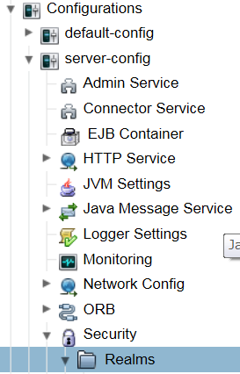
 |  |  |  |  |  |  |  |  |  |  | Name |  |  |  |  |  |  |  |  | jdbc-realm
 |  |  |  |  |  |  |  |  |  |  | Class Name |  |  |  |  |  |  |  |  | com.sun.enterprise.security.ee.auth.realm.jdbc.JDBCRealm
 |  |  |  |  |  |  |  |  |  |  | JASS Context |  |  |  |  |  |  |  |  | jdbcRealm
 |  |  |  |  |  |  |  |  |  |  | JNDI |  |  |  |  |  |  |  |  | jdbc/mydb
 |  |  |  |  |  |  |  |  |  |  | User Table |  |  |  |  |  |  |  |  | APP.ZAKKA_CUSTOMER
 |  |  |  |  |  |  |  |  |  |  | User Name Column |  |  |  |  |  |  |  |  | ID
 |  |  |  |  |  |  |  |  |  |  | Password Column |  |  |  |  |  |  |  |  | PASSWD
 |  |  |  |  |  |  |  |  |  |  | Group Table |  |  |  |  |  |  |  |  | APP.ZAKKA_GROUP
 |  |  |  |  |  |  |  |  |  |  | Group Table user Name Column |  |  |  |  |  |  |  |  | CID
 |  |  |  |  |  |  |  |  |  |  | Group Name Column |  |  |  |  |  |  |  |  | GROUPID
 |  |  |  |  |  |  |  |  |  |  | Password Encryption Algorithm |  |  |  |  |  |  |  |  | AES
 |  |  |  |  |  |  |  |  |  |  | Assign Group
 |  |  |  |  |  |  |  |  |  |  | Database User
 |  |  |  |  |  |  |  |  |  |  | Database Password
 |  |  |  |  |  |  |  |  |  |  | Digest Algorithm |  |  |  |  |  |  |  |  | SHA-256
 |  |  |  |  |  |  |  |  |  |  | Encoding |  |  |  |  |  |  |  |  | HEX
 |  |  |  |  |  |  |  |  |  |  | Charset |  |  |  |  |  |  |  |  | UTF-8

3 | アプリケーション（web.xml）の設定方法

web.xmlには、アクセスを制限するフォルダーの指定などを書きます。 ログインしないとアクセスできないフォルダーを作成します。

 | <security-constraint>
 |  | <display-name>zakkayasan</display-name>
 |  | <web-resource-collection>
 |  |  | <web-resource-name>zakkayasan</web-resource-name>
 |  |  | <description>雑貨屋さん.comのリソース</description>
 |  |  | <url-pattern>/faces/info/*</url-pattern>
 |  |  | <http-method>GET</http-method>
 |  |  | <http-method>POST</http-method>
 |  | </web-resource-collection>
 |  | <auth-constraint>
 |  |  | <description>ログイン認証後にリソースを利用できるロール</description>
 |  |  | <role-name>admin</role-name>
 |  |  | <role-name>user</role-name>
 |  | </auth-constraint>
 |  | <user-data-constraint>
 |  |  | <description>HTTPS接続する場合はCONFIDENTIALに変更する</description>
 |  |  | <transport-guarantee>NONE</transport-guarantee>
 |  | </user-data-constraint>
 | </security-constraint>

プロジェクト作成時の注意点
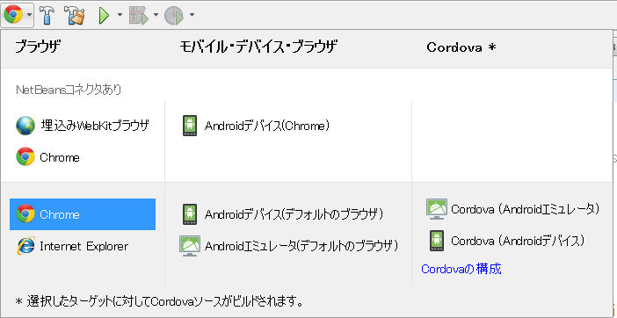
○Java EE7 APIライブラリの追加 |  |  |  | この設定はプロジェクト毎に必要。

 | GlashFish4.1を使用する場合は、不具合のためJavaEE7用ライブラリを手動で
 | 追加する必要がある。

 | プロジェクトのライブラリを右クリックして、JavaEE7 APIライブラリを追加する。

 | javaee-api-7.0.jarファイルがライブラリに追加される。

○文字コードの指定 |  |  | この設定はプロジェクト毎に必要。

 | GlashFishもWildFlyも文字コードの初期設定がISO-8859-1になっているため、UTF-8に
 | する必要がある。

 | 1 | 新規ファイルをプロジェクトに追加し、カテゴリ「GlassFish」、ファイルタイプ「GlassFishディスクリプタ」
 |  | を選択する。

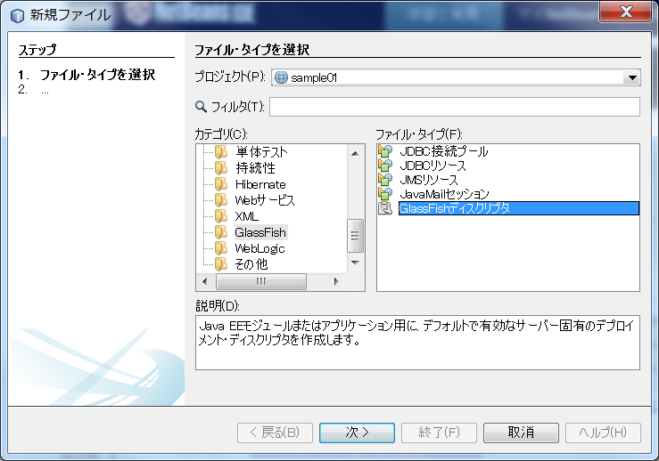

 | 2 | 終了を選択する。
 |  | WEB-INF配下に、glassfish-web.xmlファイルが作成される。

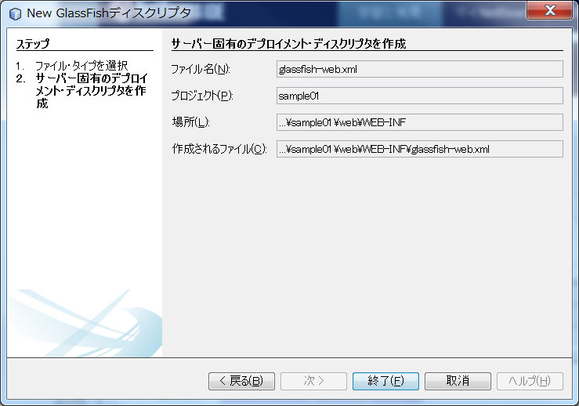

 | 3 | 作成されたファイルに文字コードの設定を追加する。

 |  | <?xml version="1.0" encoding="UTF-8"?>
 |  | <!DOCTYPE glassfish-web-app PUBLIC "-//GlassFish.org//DTD GlassFish Application Server 3.1 Servlet 3.0//EN" "http://glassfish.org/dtds/glassfish-web-app_3_0-1.dtd">
 |  | <glassfish-web-app error-url="">
 |  | <class-loader delegate="true"/>
 |  | <jsp-config>
 |  | <property name="keepgenerated" value="true">
 |  | <description>Keep a copy of the generated servlet class' java code.</description>
 |  | </property>
 |  | </jsp-config>
 |  | <parameter-encoding default-charset="UTF-8" />
 |  | </glassfish-web-app>

○表示用ブラウザの設定 |  |  |  | この設定はプロジェクト毎に必要。

 | HTML5への対応が最も進んでいるのは、Google Chromeである。

 | 1 | ブラウザ選択ボタンを押し、下段の選択しからChromeを選択する。
 |  | 上段のNetBeanコネクタありを選択しないこと。

GlassFish操作方法
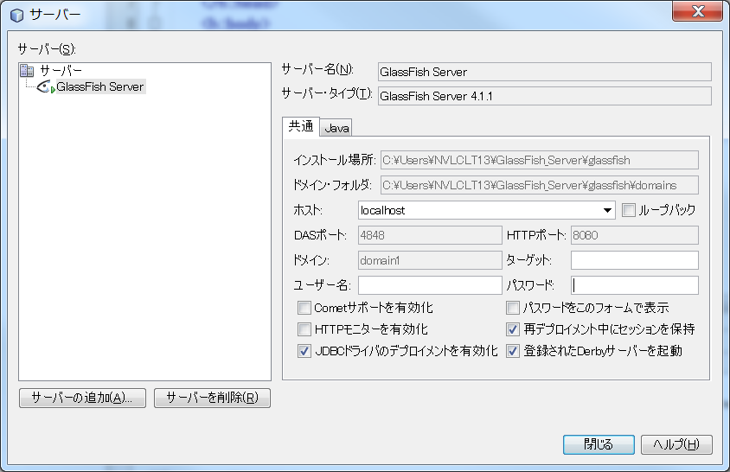
○GlassFishのコンソールログを表示する。

 | 1 | NetBean上でサービスタグを選択する。
 | 2 | サーバーのGlassFishを右クリックする。
 | 3 | ドメイン・サーバー・ログの表示を選択する。

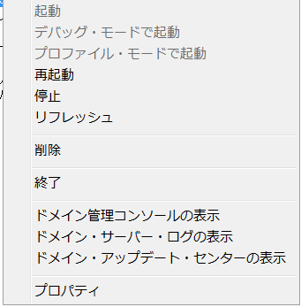

○ドメイン管理コンソール

 | GlassFishサーバー自体を運用・管理するための画面をドメイン管理コンソールといいます。

 | 1 | NetBean上でサービスタグを選択する。
 | 2 | サーバーのGlassFishを右クリックする。
 | 3 | ドメイン管理コンソールの表示を選択する。

 | 4 | ブラウザが起動される。

 |  | http://localhost:4848/common/index.jsf

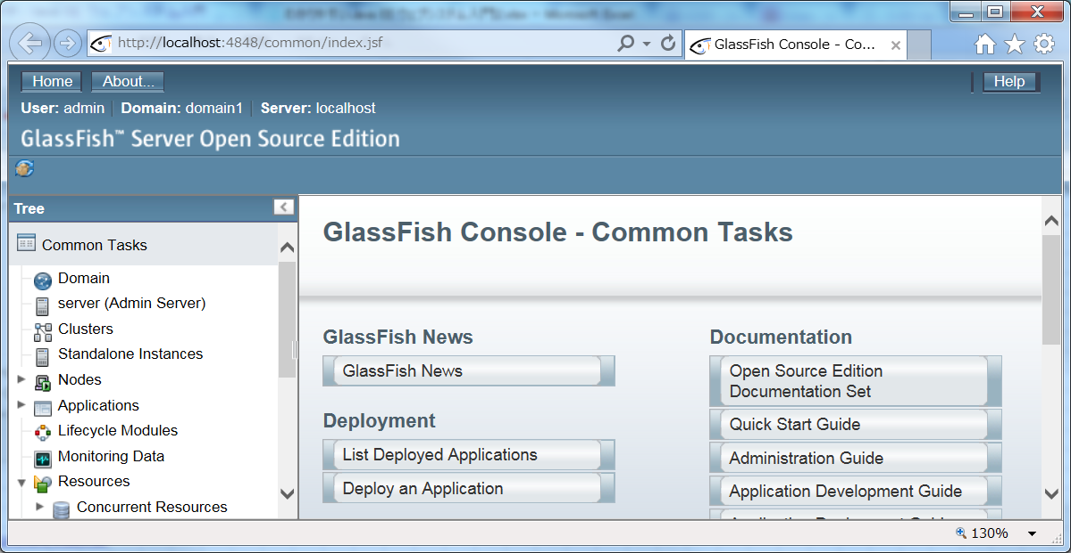

○プロパティ

 | 1 | NetBean上でサービスタグを選択する。
 | 2 | サーバーのGlassFishを右クリックする。
 | 3 | プロパティを選択する。

JavaDB

○JavaDBの起動エラー

 | Javaのセキュリティポリシーでは、一般的でないポート（ポート番号1023より大）を開けなくなっている。

 | そのため、JavaDBはポート番号1527を使用しているため、起動エラーになる場合がある。

 | Java言語には、このようなセキュリティ対策をプログラマアが設定することができる。
 | この仕組みをセキュリティポリシーという。

 | セキュリティ・ポリシーの設定方法

 | 1 | java.policyファイルを開く

 |  | 1 | NetBeanからファイル、ファイルを開くを選択する。
 |  | 2 | C:\Program Files\Java\jdk1.8.0_66\jre\lib\securityまでフォルダを開く。
 |  | 3 | java.policyファイルを開く。

 | 2 | java.policyファイルに設定を追加する。

 |  | 1 | JavaDBのプロパティを開く

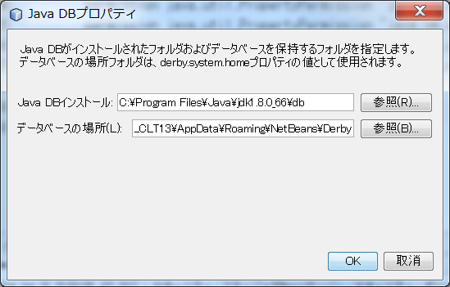

 |  | 2 | java.policyファイルの末尾に以下を追加する。

 |  |  | grant codeBase "file:/C:/Program Files/Java/jdk1.8.0_66/db/lib/*"{
 |  |  | permission java.net.SocketPermission "localhost:1527","listen,resolve";
 |  |  | };

 |  |  | 1行目 | 対象となるファイルのある場所を指定
 |  |  | 2行目 | 通信を許可する指定

○DBの作成

 | 1 | JavaDBを起動する。

 | 2 | データベースの作成を選択する。

 | 3 | DB名、ユーザ名・パスワードを入力してOKを選択する。
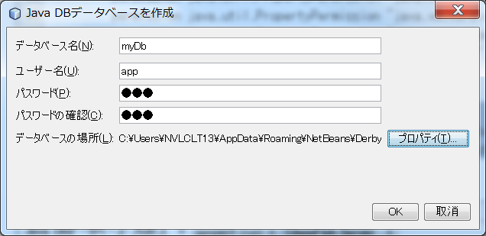

 | 4 | データベースと接続文字列が作成される。
 |  |  |  |  | 接続文字列のプロパティ
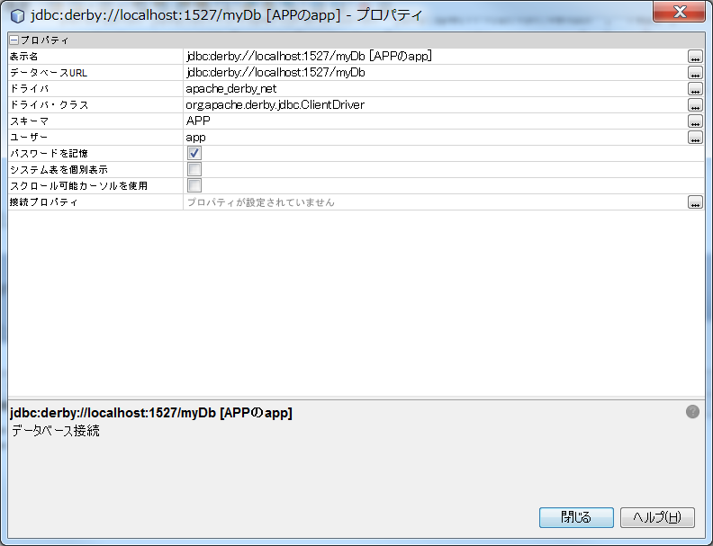

 | 5 | 接続文字列を右クリックして、接続を選択する。

 |  | 接続されると表等が閲覧できる。

persitence.xml
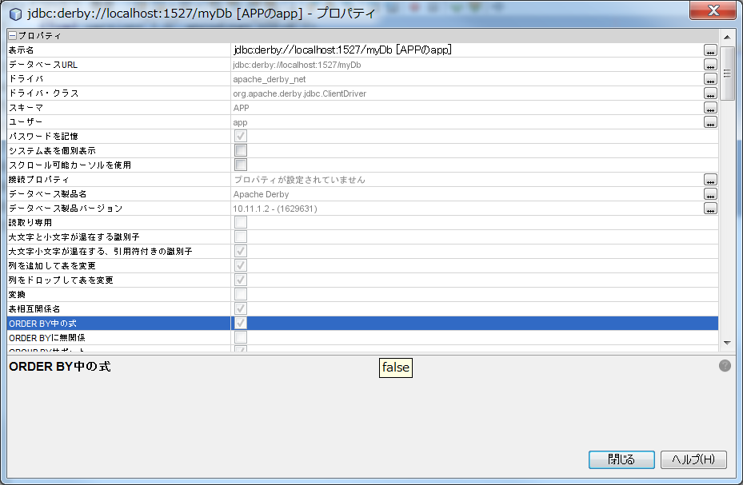
○SQLServer

<?xml version="1.0" encoding="UTF-8"?>
<persistence version="2.1" xmlns="http://xmlns.jcp.org/xml/ns/persistence" xmlns:xsi="http://www.w3.org/2001/XMLSchema-instance" xsi:schemaLocation="http://xmlns.jcp.org/xml/ns/persistence http://xmlns.jcp.org/xml/ns/persistence/persistence_2_1.xsd">
<persistence-unit name="sample22-01PU" transaction-type="JTA">
<jta-data-source>java:app/jdbc/JpaStudy</jta-data-source>
<exclude-unlisted-classes>false</exclude-unlisted-classes>
<properties>
<property name="javax.persistence.schema-generation.database.action" value="create"/>
</properties>
</persistence-unit>
</persistence>

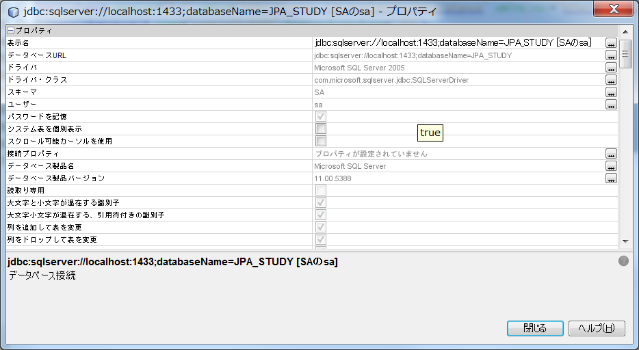

○Java DB

<?xml version="1.0" encoding="UTF-8"?>
<persistence version="2.1" xmlns="http://xmlns.jcp.org/xml/ns/persistence" xmlns:xsi="http://www.w3.org/2001/XMLSchema-instance" xsi:schemaLocation="http://xmlns.jcp.org/xml/ns/persistence http://xmlns.jcp.org/xml/ns/persistence/persistence_2_1.xsd">
<persistence-unit name="sample22-01PU" transaction-type="JTA">
<jta-data-source>java:app/jdbc/myDb</jta-data-source>
<exclude-unlisted-classes>false</exclude-unlisted-classes>
<properties>
<property name="javax.persistence.schema-generation.database.action" value="create"/>
</properties>
</persistence-unit>
</persistence>

